Hoja1
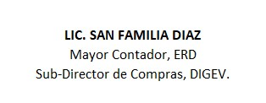
REPUBLICA DOMINICANA
Dirección General de las Escuelas Vocacionales de las FF. AA. y la P. N.
SANTO DOMINGO ESTE
TODO POR LA PATRIA

Relacion de Compras por Debajo del Umbral Correspondiente al mes de Julio del año 2023
No. Orden de Compra | Proceso de Contratación No. Expediente / Referencia | Fecha de registro | PROVEDORES | RNC | DESCRIPCIÓN | TIPO DE PROCESO | VALOR RD$ | ENLACE
DIGEV-2023-00158 | DIGEV-UC-CD-2023-0065 | 03/07/2023 | Kelnet Computer, SRL | 130721416 | Adquisición de Equipos Informáticos | Compras por Debajo del Umbral | 161,070.00 | Ver Enlace
DIGEV-2023-00159 | DIGEV-UC-CD-2023-0066 | 05/07/2023 | Seguros Reservas, SA | 101874503 | SERVICIO SEGURO DE VIDA COLECTIVO | Compras por Debajo del Umbral | 20,746.44 | Ver Enlace
TOTAL RD$ |  |  |  |  |  |  | 181,816.44

